상품제안서
[제이손]진공젓가락 2인수저세트 | 상품코드: F03883

 |  |  |  |  |  |  | 02-412-0044 | www.easy1.co.kr
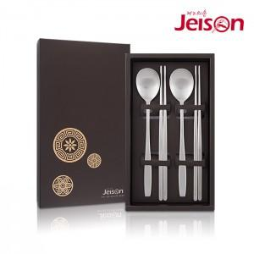

【상세/제작정보】 | ※레이저 인쇄는 숟가락에만 진행됩니다.

【인쇄/포장옵션】 | 레이저 / 포장지포장

【공급단가】 | 수량 | 50~ | 100~ | 500~ | 1,000~ | 2,000~
*VAT별도 | 단가 | 13,150원 | 12,950원 | 12,650원 | 12,140원 | 11,630원

【상품 URL】 | https://easy1.co.kr:443/src/goods_detail.php?gdno=3883

